Modelli
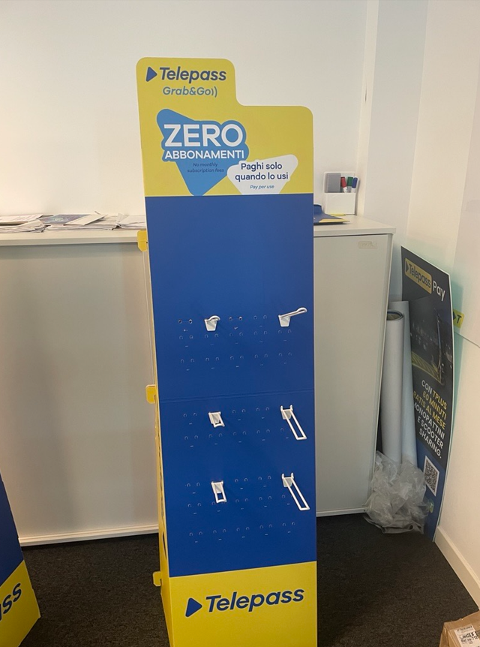
1. MODELLO 1 – STAND DA TERRA MONOFACCIATA (ADATTO PER I LOCALI PIU’ GRANDI):


2. MODELLO 2 – STAND DA BANCO:

